新建 Microsoft Excel 97-2003 工作表
贵州宏立城集团
2019年度采购物资询价单
致：贵公司
我司计划采购如下物品，请贵司根据下列清单报价，并加盖贵司印鉴和联系方式：
序号 | 发票抬头 | 产品名称 | 型号规格 | 品牌(必填) | 单位 | 数量 | 含税单价 （元） | 含税总价合计（元） | 备注
1 | 贵阳宏益房地产开发有限公司 | 有机防火泥 | DR-A3-YHD-II 密度2.0×10立方kg/立方米 |  | kg | 60 | 0 | 0 | 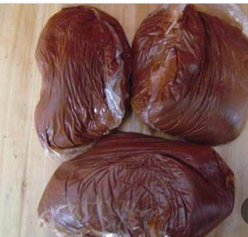
总价:0（大写：) |  |  |  |  |  | 含税合计 |  | 0.00
 |  |  |  |  |  | 税率(必填) |  | %
 |  |  |  |  |  | 不含税（含税/1+税率） |  | #VALUE!
注： 1、付款方式(必填)： 2、到货周期(必填)： 3、质保期(必填)： 4、含税报价需含税费、利润、风险、运费等所有费用。请报予贵司所能承受之最优惠价格。
询价单位：贵阳宏益房地产开发有限公司 |  |  |  |  |  | 报价单位(盖章)：
询价单位地址：贵阳花果园 |  |  |  |  |  | 纳税人类型（必填）：
部门及联系人：高胜龙 |  |  |  |  |  | 联系人：
联系电话：15286041387 |  |  |  |  |  | 联系电话：

